表紙
基本設計書
Basic Design Document

プロジェクトID |  |  | プロジェクト名
 |  |  | TopCloudホームページ

システムNo. |  |  | システム名
 |  |  | TopCloudホームページ

アドオン機能No. |  |  | アドオン機能名
 |  |  | トップページ画像

 |  | お客様 |  |  | 業務コンサル |  | 設計チーム
 |  | 承認 |  | 確認 | 確認 | 確認 | 確認 | 作成
 |  |  |  |  |  |  |  | 朱雅倫
 | 承認サイン

 | 日付 |  |  |  |  |  |  | 2026-01-29

フォームエディター画面レイアウト定義
画面レイアウト |  | プロジェクトＩＤ | プロジェクト名 |  | アドオン機能No. | アドオン機能名称 |  | 新規作成日 |  | 新規作成者 | 頁
 |  | 0 | TopCloudホームページ |  | 0 | トップページ画像 |  | 2026-01-29 |  | 朱雅倫 | 1/1

 |  | システムNo. | システム名 |  |  |  |  | 最終更新日 |  | 最終更新者
 |  | 0 | TopCloudホームページ

第１画面 | トップページ上部

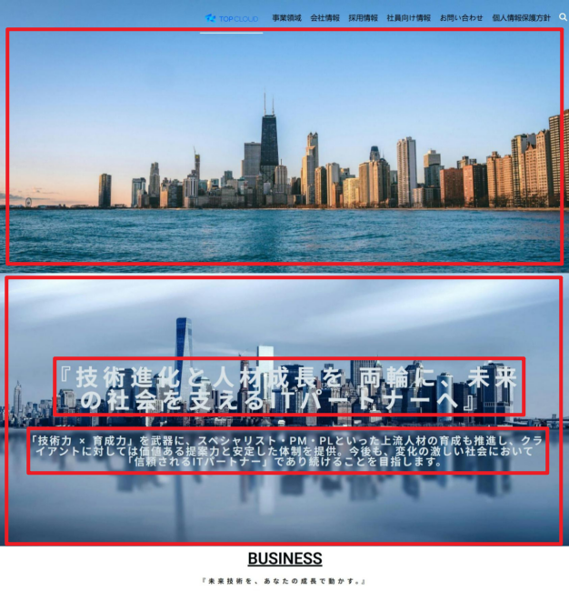

上段メイン画像

 |  |  |  | 項目 |  |  | 変更前 |  | 変更後
 |  |  |  | メインビジュアル構成 |  |  | 上段画像 + 下段画像（テキスト重ね表示） |  | 下段画像のみ（テキスト重ね表示）
 |  |  |  | 上段メイン画像 |  |  | 表示あり |  | 削除
 |  |  |  | 下段背景画像 |  |  | 既存画像 |  | 新規画像に差し替え
 |  |  |  | テキスト表示 |  |  | 2段落表示 |  | 変更なし
 |  |  |  | レイアウト |  |  | 2段構成 |  | 1段構成
下段背景画像
 |  |  |  | 表示位置 |  |  | 既存仕様 |  | 既存仕様を踏襲

テキスト表示1

 |  |  |  | 新規画像（候補3案より選定）
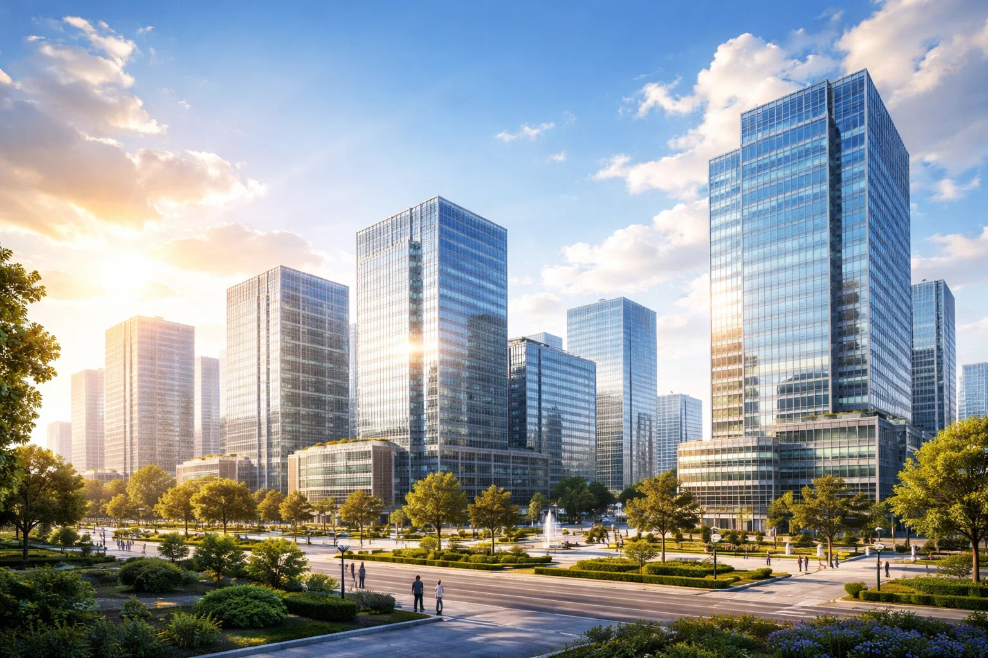

テキスト表示2

